Exemplo 1
De | Para | Distancia | Variavel |  | Nó | Fluxo
1 | 2 | 4 | 1 |  | 1 | -1 | = | -1
1 | 3 | 7 | 0 |  | 2 | 0 | = | 0
2 | 3 | 3 | 0 |  | 3 | 0 | = | 0
2 | 5 | 5 | 1 |  | 4 | 0 | = | 0
3 | 4 | 2 | 0 |  | 5 | 1 | = | 1
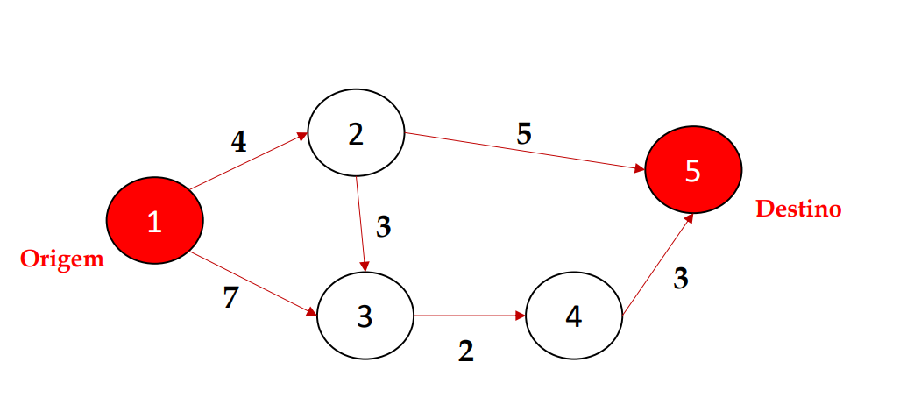
4 | 5 | 3 | 0
 |  |  | F.O. MIN Z | 9

Exemplo 2
De | Para | Distancia | Variavel |  | Nó | Fluxo
1 | 2 | 6 | 0 |  | 1 | -1 | = | -1
1 | 3 | 4 | 1 |  | 2 | 0 | = | 0
1 | 4 | 1 | 0 |  | 3 | 0 | = | 0
2 | 5 | 4 | 0 |  | 4 | 0 | = | 0
3 | 4 | 3 | 0 |  | 5 | 0 | = | 0
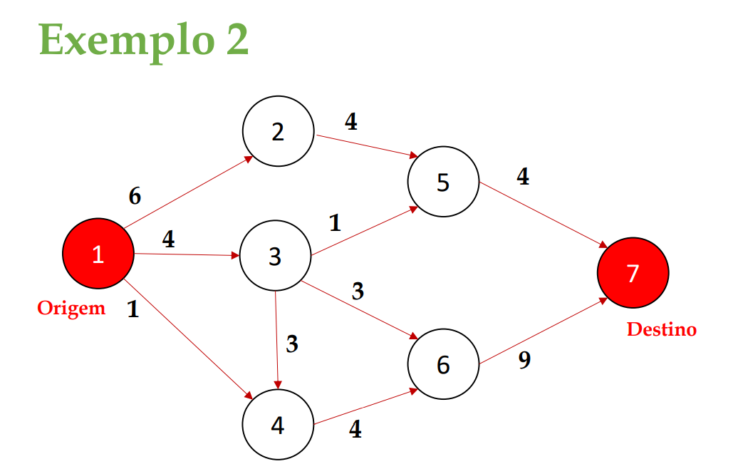
3 | 5 | 1 | 1 |  | 6 | 0 | = | 0
3 | 6 | 3 | 0 |  | 7 | 1 | = | 1
4 | 6 | 4 | 0
5 | 7 | 4 | 1
6 | 7 | 9 | 0
 |  |  | F.O. Min Z | 9

